Rockpanel
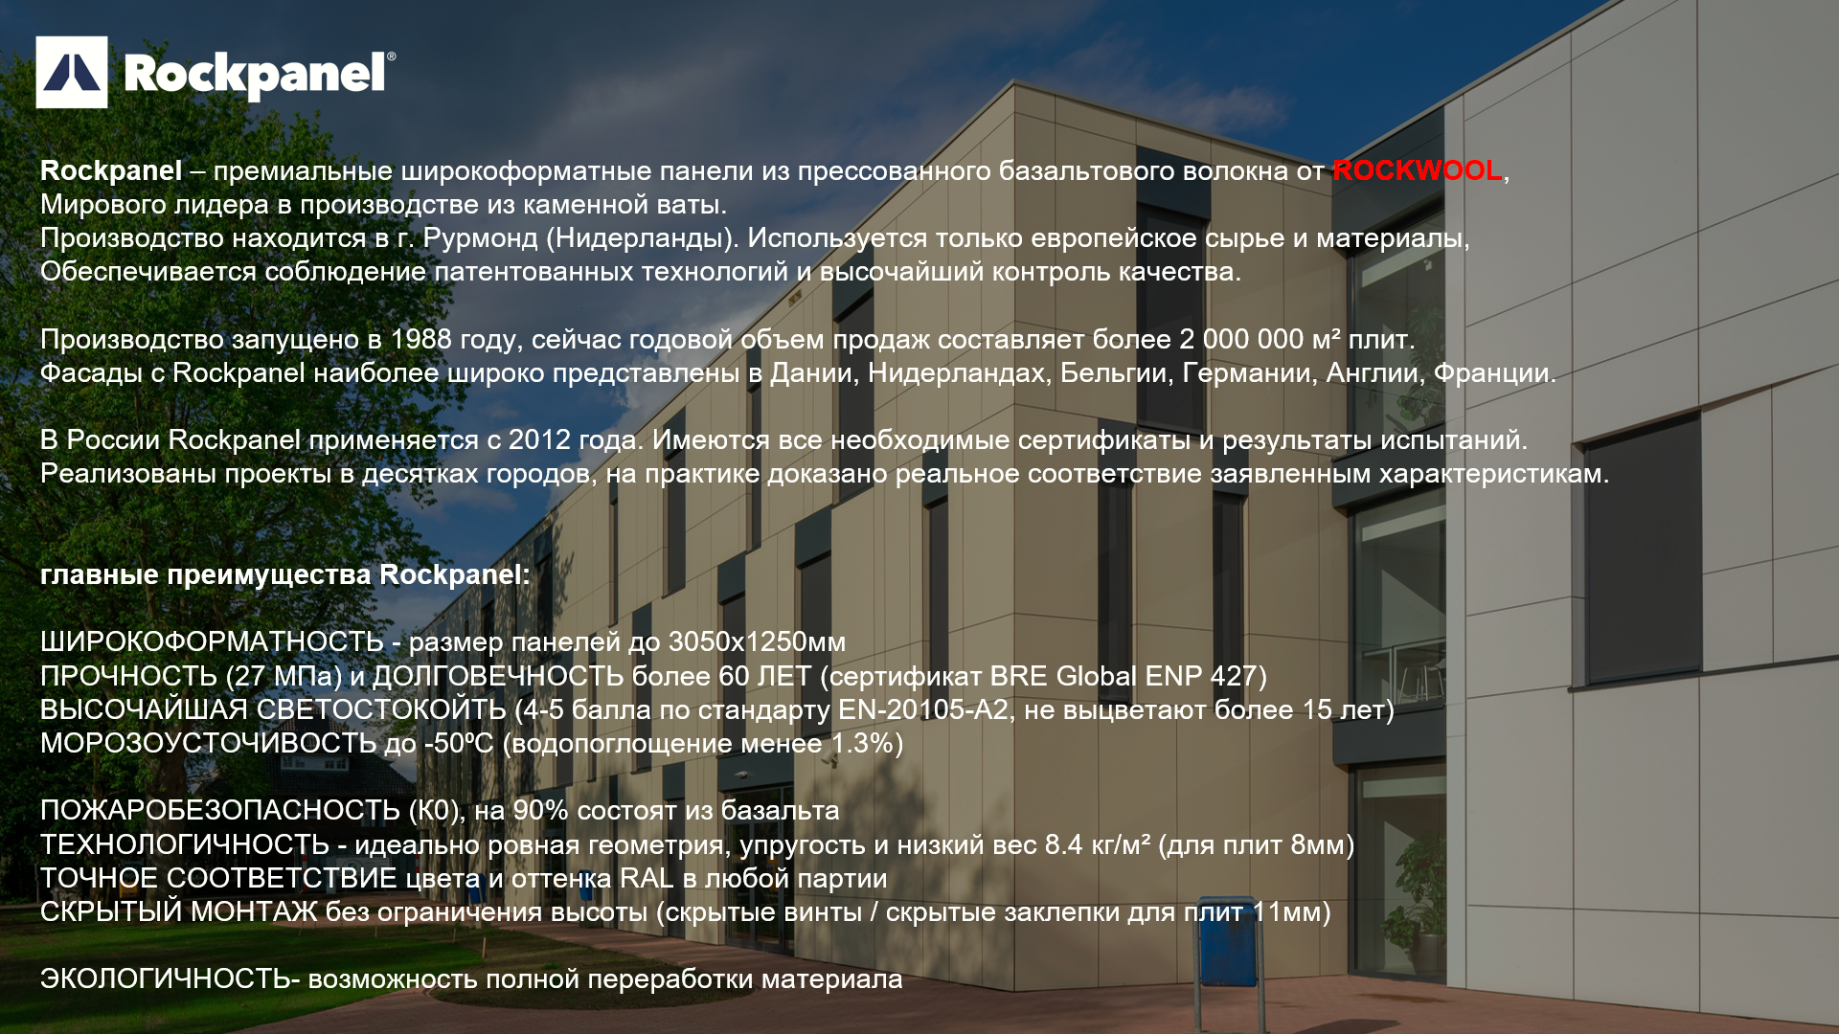

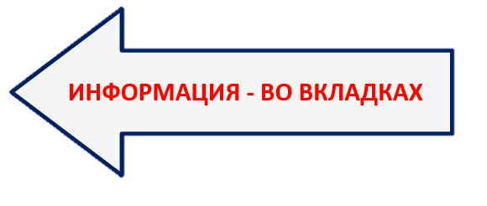

UNI
UNI - панели для частного/низкоэтажного домостроя в основных цветах RAL
ПОДДЕРЖИВАЮТСЯ В НАЛИЧИИ В ГОЛЛАНДИИ (СРОК ПОСТАВКИ ОТ 2-х НЕДЕЛЬ) в размерах:
3050*1200*6mm | 3050*1200*8mm
Актуальное количество в наличии уточнять у специалиста Rockpanel!

RAL 7016
RAL 7021
RAL 7035
RAL 9001
RAL 9010
RAL 9011
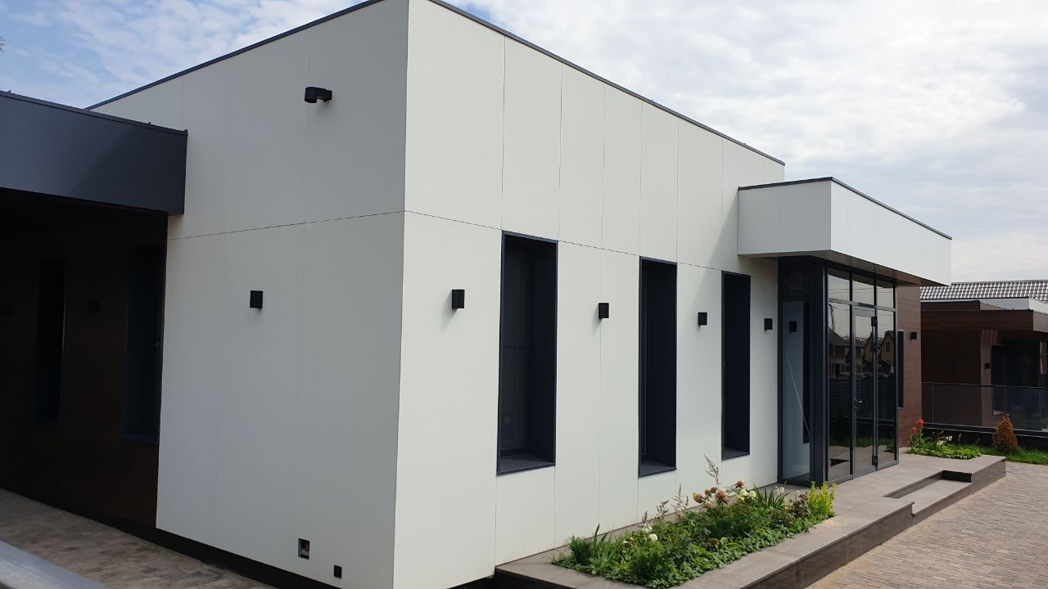

COL STD
COLOURS STANDARD - панели, окрашенные в цвета по каталогу RAL (50 цветов). Защитное покрытие Protect Plus можно нанести дополнительно
ПОДДЕРЖИВАЮТСЯ В НАЛИЧИИ В ГОЛЛАНДИИ (СРОК ПОСТАВКИ ОТ 2-х НЕДЕЛЬ) в размерах:
3050*1200*6mm | 3050*1200*8mm
2500*1200*6mm | 2500*1200*8mm
Актуальное количество в наличии уточнять у специалиста Rockpanel!
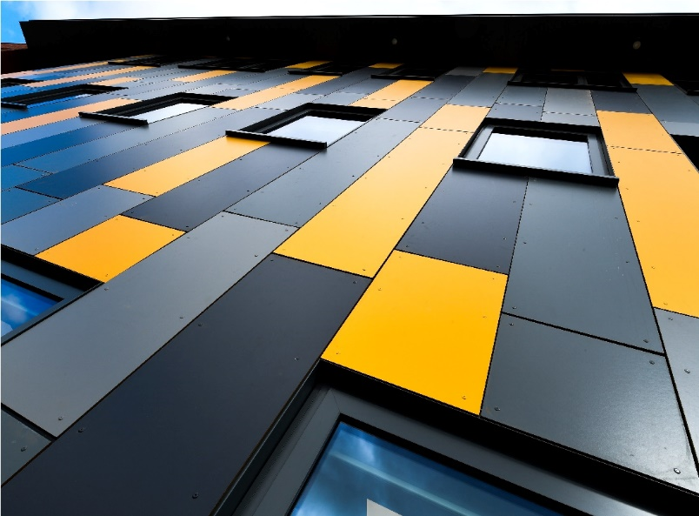
RAL 1002 | RAL 040 40 50
RAL 1013 | RAL 040 50 05
RAL 1015 | RAL 060 50 05
RAL 2010 | RAL 060 50 70
RAL 3001 | RAL 060 70 05
RAL 3004 | RAL 070 70 60
RAL 3009 | RAL 080 80 05
RAL 3016 | RAL 095 50 50
RAL 5010 | RAL 095 70 10
RAL 5011 | RAL 100 80 05
RAL 6009 | RAL 130 50 30
RAL 6034 | RAL 240 80 10
RAL 7001 | RAL 250 40 15
RAL 7004
RAL 7006
RAL 7012
RAL 7016
RAL 7021
RAL 7022
RAL 7024
RAL 7030
RAL 7031
RAL 7035
RAL 7036
RAL 7037
RAL 7038
RAL 7039
RAL 8022
RAL 8023
RAL 8028
RAL 9001
RAL 9002
RAL 9003
RAL 9005
RAL 9010
RAL 9011
RAL 9016

COL SPE
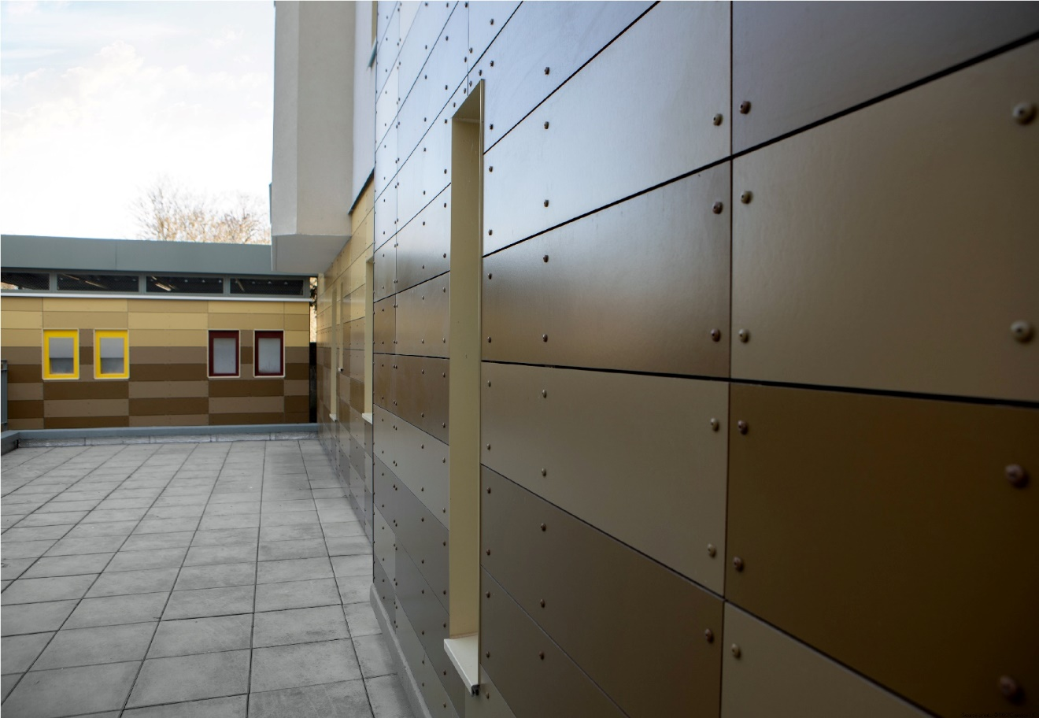
COLOURS SPECIAL- панели, окрашенные в цвента по каталогу RAL / NCS. Защитное покрытие Protect Plus можно нанести дополнительно
Производятся в течение 4-х недель + доставка от 2-х недель. Минимальный заказ от 100м2
RAL 1012 | RAL 090 80 20
RAL 1032 | RAL 095 70 70
RAL 2012 | RAL 100 40 20
RAL 3007 | RAL 100 90 20
RAL 3015 | RAL 100 90 50
RAL 3028 | RAL 110 70 20
RAL 4004 | RAL 110 70 50
RAL 4007 | RAL 120 80 20
RAL 5000 | RAL 130 60 30
RAL 5001 | RAL 130 80 10
RAL 5003 | RAL 130 80 20 (был Std)
RAL 5004 | RAL 140 60 10 (был Std)
RAL 5008 | RAL 150 80 10 (был Std)
RAL 5021 | RAL 160 50 20
RAL 5022 | RAL 170 40 10
RAL 6001 | RAL 180 20 05
RAL 6013 | RAL 190 40 15
RAL 6015 | RAL 200 50 05
RAL 6022 | RAL 210 30 30
RAL 6028 | RAL 210 40 25
RAL 7009 | RAL 210 90 10
RAL 7010 | RAL 220 20 10
RAL 7033 | RAL 220 40 10
RAL 8001 (был Std) | RAL 220 60 10
RAL 8024 | RAL 240 30 10
RAL 000 50 00 | RAL 240 80 05
RAL 010 20 20 | RAL 250 50 10
RAL 020 20 05 | RAL 260 20 20
RAL 040 50 70 | RAL 270 30 15
RAL 050 30 10 | NCS S 0520 R10B
RAL 050 40 40 | NCS S 0570 Y90R
RAL 060 30 20 | NCS S 1040 B70G
RAL 060 50 30 (был Std) | NCS S 2010 B70G
RAL 060 60 50 | NCS S 2050-B
RAL 060 70 20 (был Std) | NCS S 2050-Y
RAL 070 60 75 | NCS S 2060 B90G
RAL 075 40 30 | NCS S 2070 G30Y
RAL 080 30 05 | NCS S 3030 Y10
RAL 080 30 10 | NCS S 3040 B20G
RAL 080 40 05 | NCS S 4030 R50B
 | NCS S 5020 Y10R

COL CUS
COLOURS CUSTOM. Панели могут быть изготовлены в любом цвете по каталогам RAL / NCS. Защитное покрытие Protect Plus можно нанести дополнительно
Производятся в течение 8 недель + доставка от 2-х недель. Минимальный заказ от 100м2
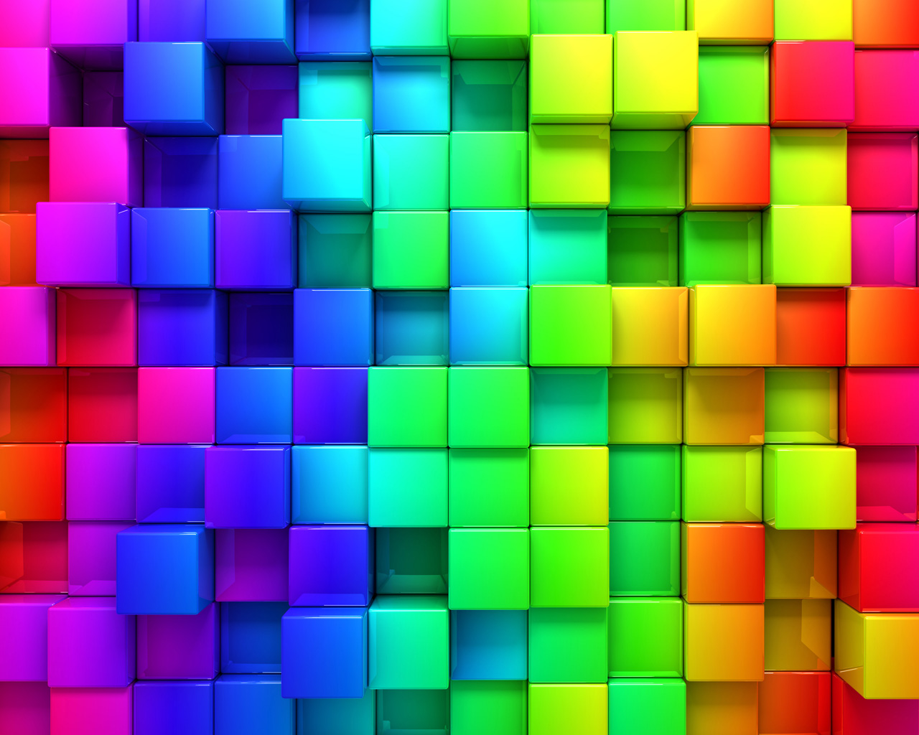

NATURAL
NATURAL- панели Rockpanel без лакокрасочного покрытия, после монтажа приобретает более темный цвет, наподобие старения у дерева
ПОДДЕРЖИВАЮТСЯ В НАЛИЧИИ В ГОЛЛАНДИИ (СРОК ПОСТАВКИ ОТ 2-х НЕДЕЛЬ) в размерах:
3050*1200*8mm | 3050*1200*10mm
2500*1200*8mm | 2500*1200*10mm
Актуальное количество в наличии уточнять у специалиста Rockpanel!
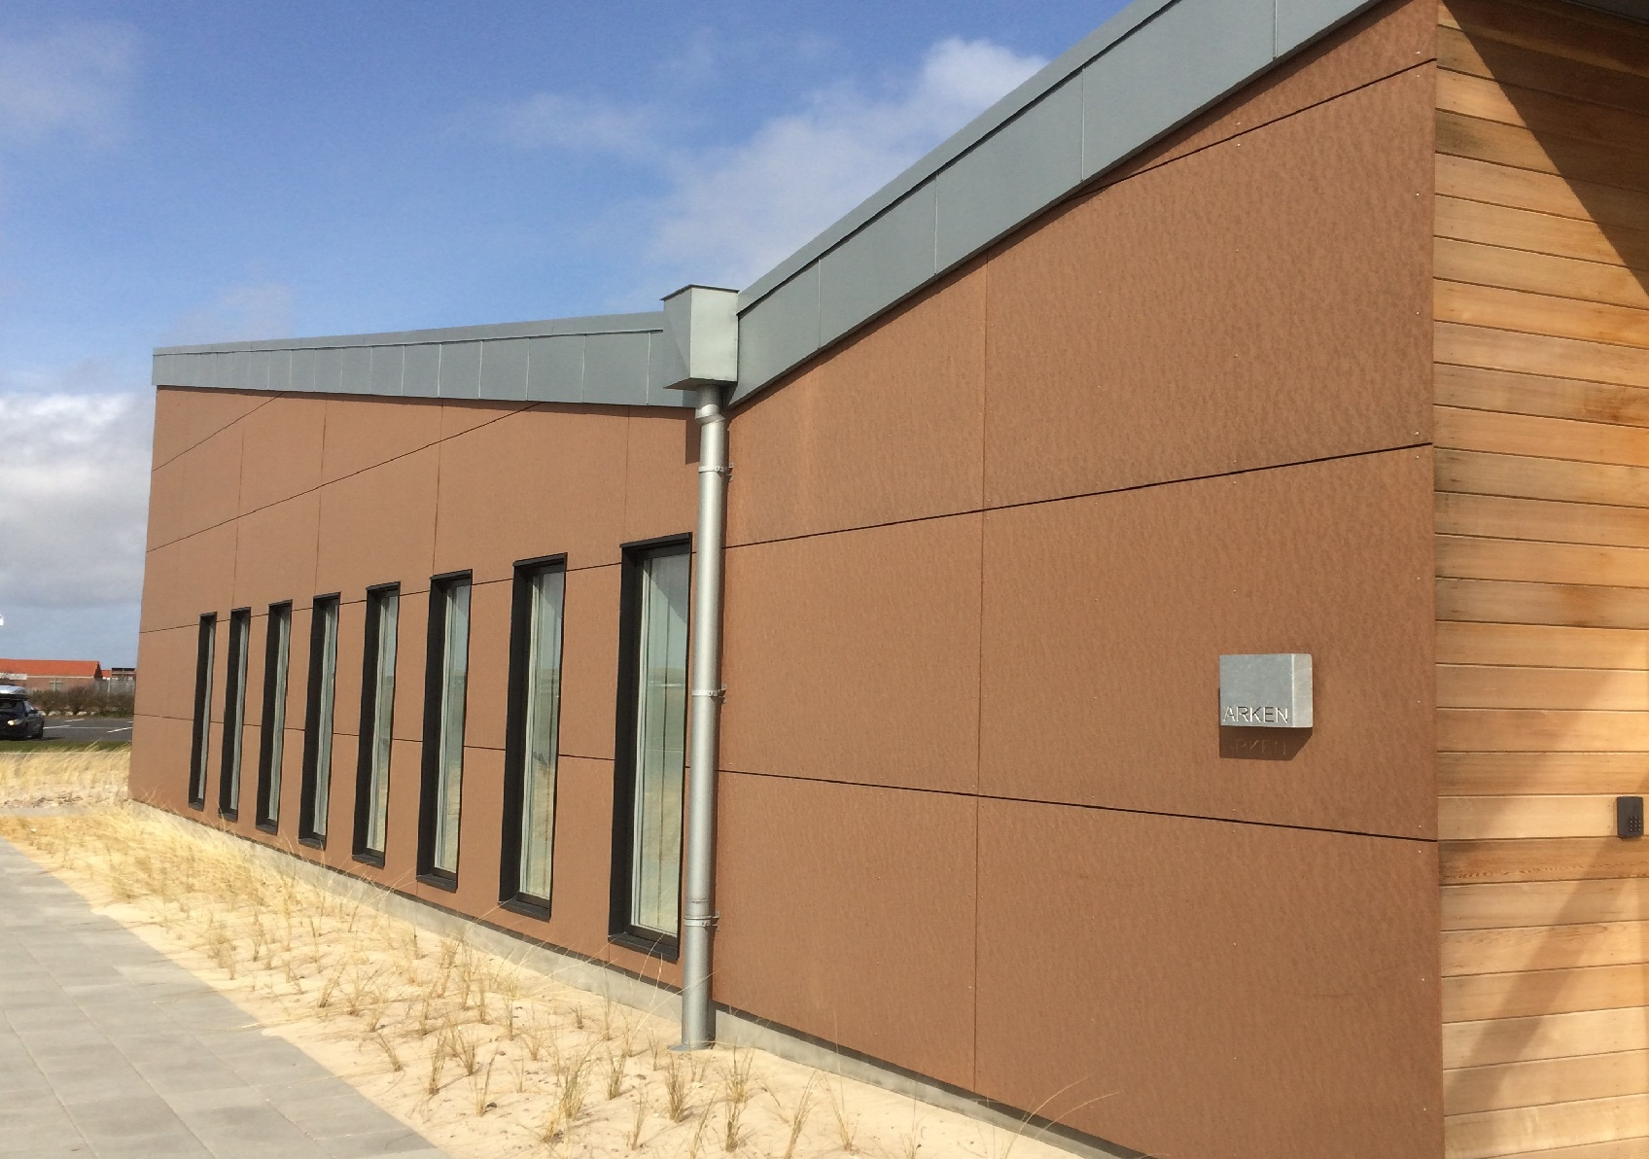

WOODS
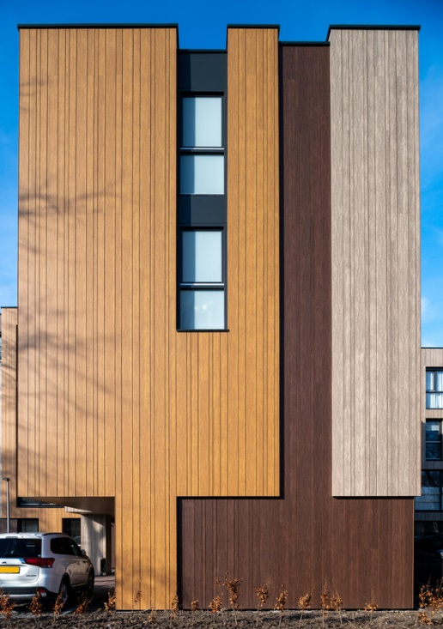
WOODS - панели с дизайнами различных пород дерева. Всегда производятся с защитным покрытием Protect Plus
ПОДДЕРЖИВАЮТСЯ В НАЛИЧИИ В ГОЛЛАНДИИ (СРОК ПОСТАВКИ ОТ 2-х НЕДЕЛЬ) в размерах:
3050*1200*8mm
Актуальное количество в наличии уточнять у специалиста Rockpanel! Является сложным цветом- рекомендуется заказывать одной партией на объект!
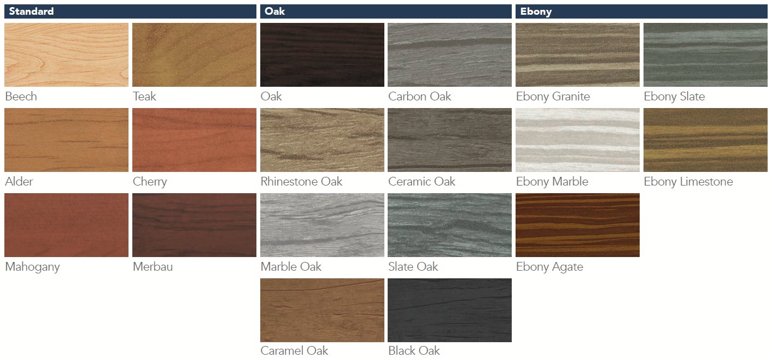

STONES
STONES - панели с дизайном натурального камня или бетона. Всегда производятся с защитным покрытием Protect Plus
ПОДДЕРЖИВАЮТСЯ В НАЛИЧИИ В ГОЛЛАНДИИ (СРОК ПОСТАВКИ ОТ 2-х НЕДЕЛЬ) в размерах:
3050*1200*8mm
Актуальное количество в наличии уточнять у специалиста Rockpanel! Является сложным цветом- рекомендуется заказывать одной партией на объект!
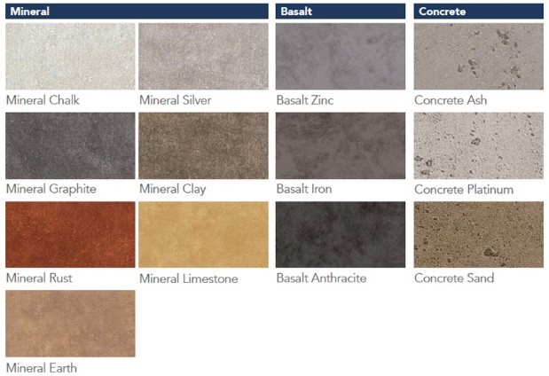
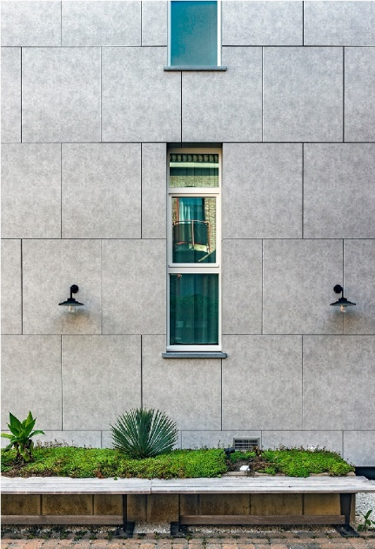

Elem. METALS
Elemental METALS - панели с металлическим блеском. Всегда производятся с защитным покрытием Protect Plus
ПОДДЕРЖИВАЮТСЯ В НАЛИЧИИ В ГОЛЛАНДИИ (СРОК ПОСТАВКИ ОТ 2-х НЕДЕЛЬ) в размерах:
3050*1200*8mm
Является сложным цветом- рекомендуется заказывать одной партией на объект!
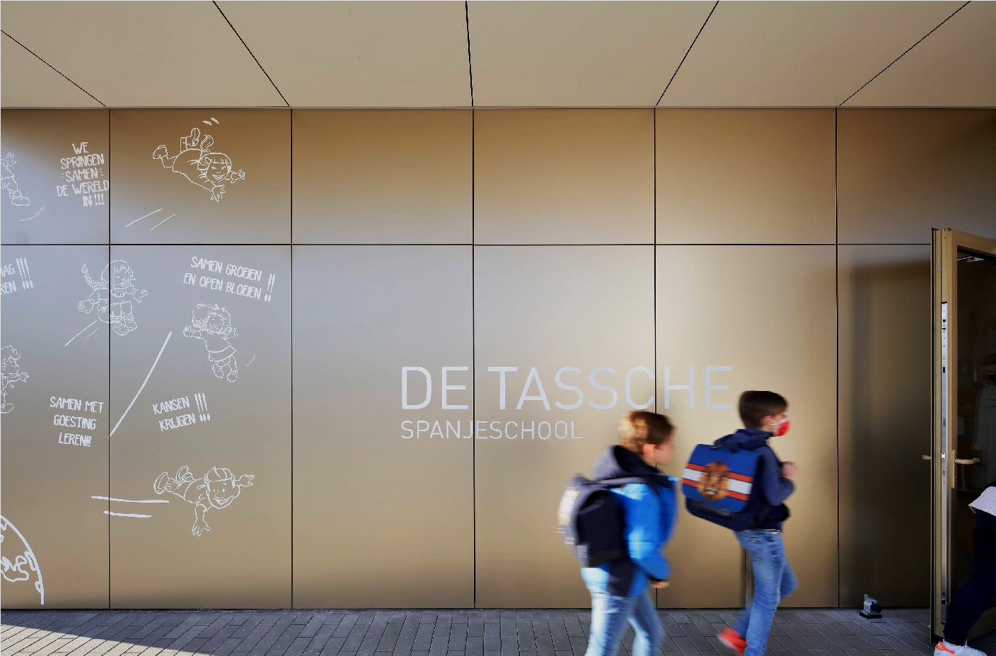

Adv. METALS
Advanced METALS - плиты с дизайнами винтажных металлов. Всегда производятся с защитным покрытием Protect Plus
Производятся в течение 4 недель + доставка от 2-х недель. Минимальный заказ от 100м2
Является сложным цветом- рекомендуется заказывать одной партией на объект!
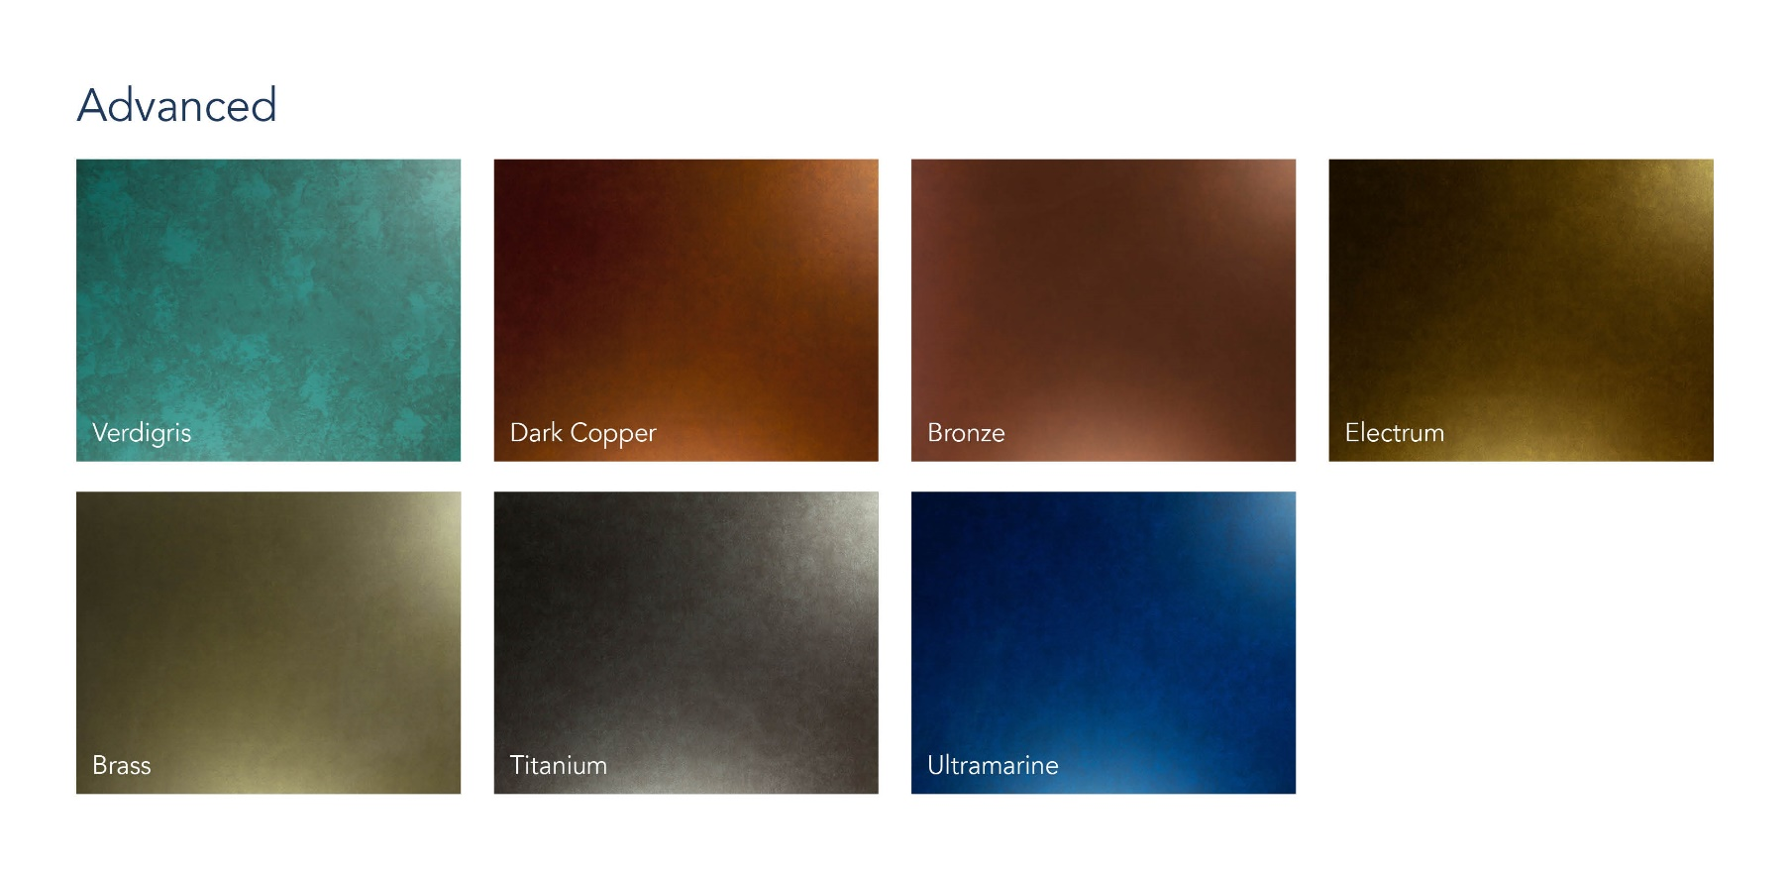

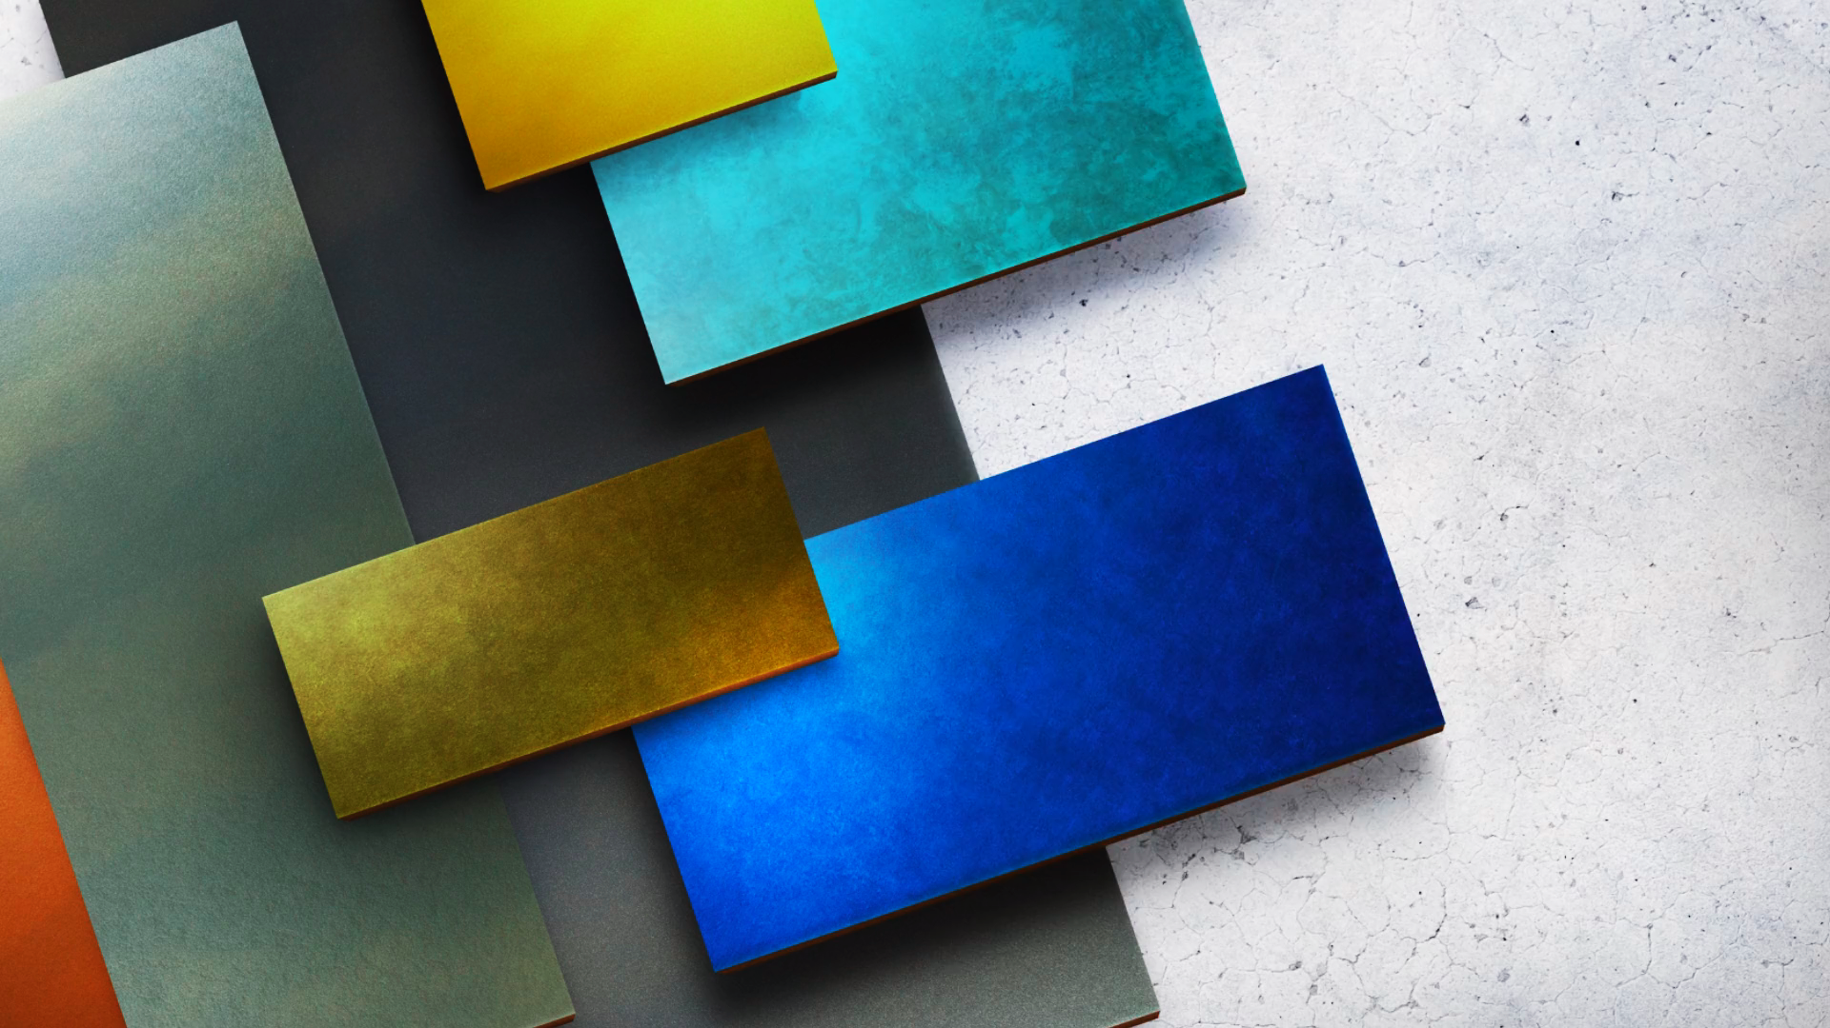

CHAMELEON
CHAMELEON - плиты с эффектом "Хамелеон". Всегда производятся с защитным покрытием Protect Plus
ПОДДЕРЖИВАЮТСЯ В НАЛИЧИИ В ГОЛЛАНДИИ (СРОК ПОСТАВКИ ОТ 2-х НЕДЕЛЬ) в размерах:
3050*1200*8mm
Является сложным цветом- рекомендуется заказывать одной партией на объект!
